Sheet1
①Docker Toolboxのダウンロードとインストール

 | http://www.docker.com/docker-toolbox

 |  | VirtualBoxやGit for Windowsがすでに入っている場合は外す。

 | Docker Quickstart Terminalのショートカットをクリックする。

 | そうすると以下の画面が表示される。
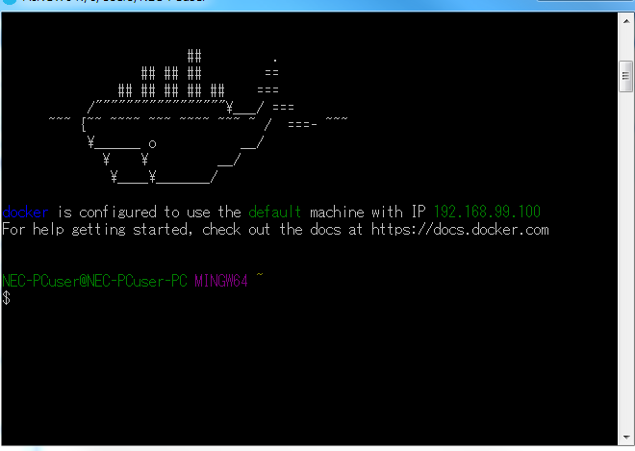

②デスクトップのOracle VM VirtualBoxを開く。

 |  | defaultが実行中になっている。

 |  | 作成された仮想環境にSSHでアクセスするためコンソールから以下のコマンドを実行

 |  |  | docker-machine ssh default

 |  |  | ※コンソールではなく、TeraTermでもOK。
 |  |  |  | http://ttssh2.osdn.jp/

 |  |  | 接続は192.168.99.100
 |  |  | ユーザ：docker
 |  |  | パスワード：tcuser

③DockerでHello World

 | ※docker runコマンド

 |  | docker run Dockerイメージ名 実行コマンド

 |  | テストコマンド
 |  |  | docker run ubuntu:latest /bin/echo 'Hello World'

 |  |  | 上記のコマンドはUbuntuのDockerイメージがローカル環境にあるか確認し、
 |  |  | ローカル環境になければDockerリポジトリからDockerイメージをダウンロードする。

④Docker KitematicによるGUIでのDockerの動作確認

 | ・https://hub.docker.com
 |  | ここでユーザ登録を行う

 | ・デスクトップのKitematicを起動して、ユーザ登録したアカウントを登録する。

⑤Docker Hubについて

 | https://hub.docker.com

 | Dockerイメージを検索することができる。

⑥イメージのダウンロードについて

 | イメージはdocker pullコマンドで実施する。
 | CentOS7をダウンロードしてみる。

 | docker pull centos:7

 | 取得先を指定してCentOSのDockerイメージを取得する場合

 | docker pull registry.hub.docker.com/centos:7

⑦イメージの一覧表示について

 | docker images
 |  | ※オプションあり

⑧イメージの詳細確認について

 | docker inspect イメージ

 | イメージの詳細情報が表示される。（イメージID、作成日、DockerのVersion、イメージの作成者、CPUアーキテクチャなど）

⑨その他のコマンド

 | docker tag：イメージのタグ設定。
 | docker search：イメージの検索。
 | docker rmi：イメージの削除。
 | docker login：Docker Hubのログイン。
 | docker push：イメージのアップロード。
 | docker logout：Docker Hubからログアウト。

⑩コンテナ操作

 | ・コンテナ生成（docker create）
 |  | イメージの実態はDockerでサーバ機能を動かすために必要なディレクトリ／ファイル群のこと。
 |  | Docekr Createコマンドを実行するとイメージに含まれるLinuxのディレクトリ／ファイル群のスナップショットを取得する。

 | ・コンテナの生成／起動 （docker runコマンド）
 |  | イメージからコンテナを生成し、コンテナ上でプロセスを起動する。
 |  | Linuxのプロセス管理と同様に、ApacheやMySQLなどのサーバプロセスをバックグラウンドで常時実行したり、場合によっては強制終了したりすることも可能。
 |  | ポート番号などのネットワークを設定することで、外部からコンテナプロセスにアクセスすることができる。

 |  | ※オプションなど

 |  | -d：バックグラウンドで実行できる。
 |  | -u：ユーザ名を指定する。
 |  | -rm：コマンド実行完了後にコンテナを自動で削除する。

⑪コンテナのネットワーク設定

 | docker run -d -p 8080:80 httpd

 | httpdという名前のイメージをもとにして、コンテナを生成し、バックグラウンドで実行する。
 | ホストのポート番号8080、コンテナのポート番号80をマッピングする。
 | このコマンドを実行すると、ホストの8080にアクセスすると、コンテナのhttpd（ポート80）のサービスにアクセスできる。

⑫リソースを指定してコンテナの生成、実行

 | CPUやメモリの使用量、ホストとコンテナのディレクトリ共有などを指定できる。

⑬Dockerfileについて

 | Dockerfileでは、DockerコンテナをどのDockerイメージから生成するかの情報を必ず記述する必要がある。

⑭DockerfileからDockerイメージの作成

 | Docker Quickstart Terminalを起動する。

 | mkdir sample && cd $_
 | touch Dockerfile

 | Dockerfileからsampleというイメージを作成する。

 |  | docker build -t sample:1.0 /home/docker/sample

 |  | ※c:/home/docker/sample
 |  | フォルダを作成しておくこと。

